Zahnriemenscheiben
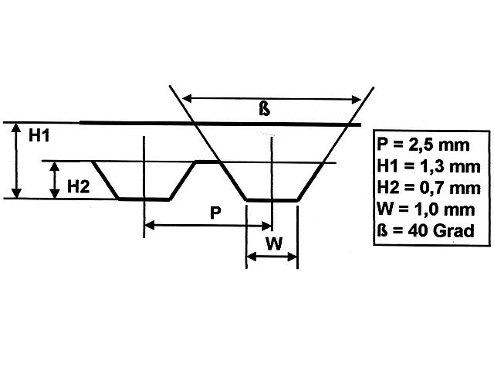
Teilung 2,5

Bezugsquellen
http://www.modellbauershop.de/antrieb/zahnriemenscheiben-teilung-t-25.php
http://www.modellbauershop.de/antrieb/zahnriemen-fuer-teilung-25.php
http://www.cncshop.at/index.php?k=798
http://www.hug-technik.com/shop/product_info.php?info=p5264_metr--zahnriemenscheibe-t5-21-mm-breit--15-zaehne--zahnriemenrad-t5-21-15.html
Berechnung
http://smarthost.maedler.de/maedlertools/maedler.html

Berechnung Zahnriemenscheibe T2,5
Zähne | 180
Wirkdurchmesser | 143.24 | [mm]
Außendurchmesser | 142.85 | [mm]
Tascheinnendurchmesser | 140.85 | [mm]
Winkeleckeinnendurchmesser | 138.85 | [mm]

Berechnung Zahnriemenscheibe T5
Zähne | 60
Wirkdurchmesser | 95.49 | [mm]
Außendurchmesser | 95.05 | [mm]
Tascheinnendurchmesser | 93.05 | [mm]
Winkeleckeinnendurchmesser | 91.05 | [mm]

DIN
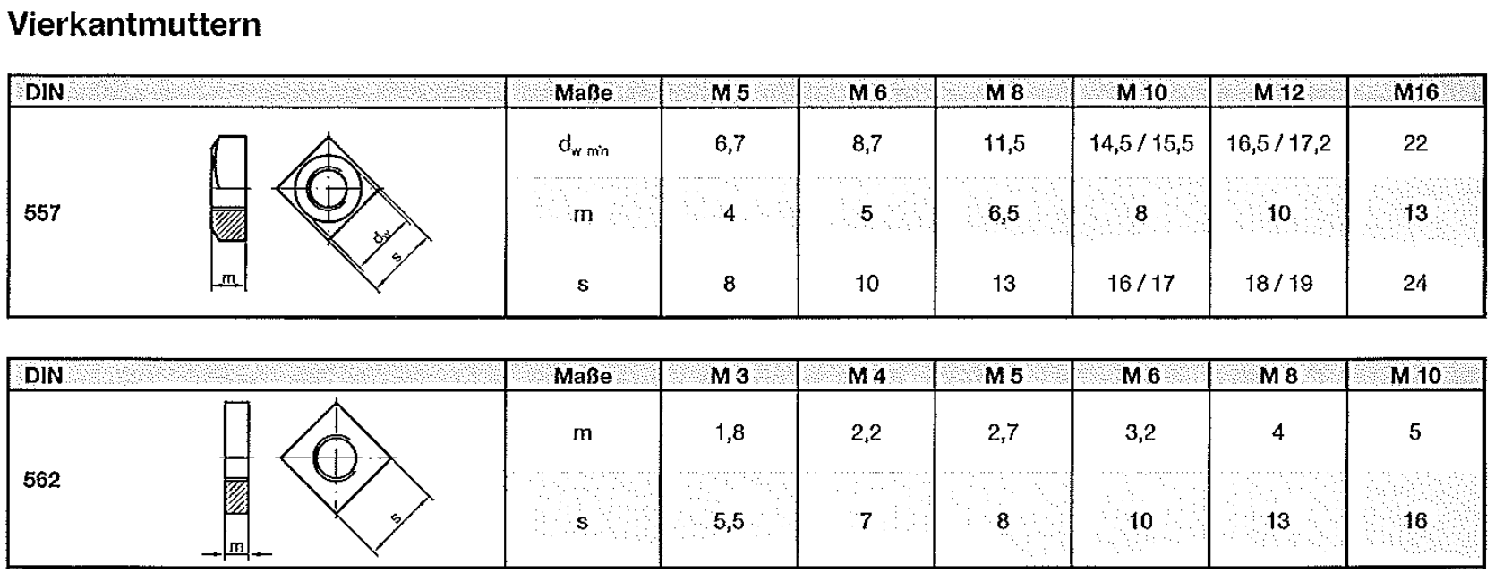

Rotary Encoder
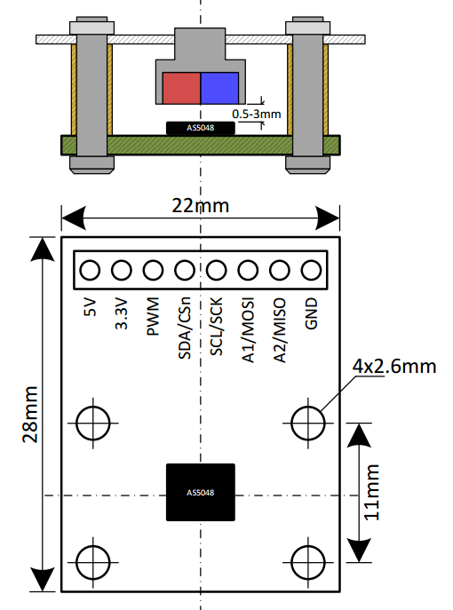
Eval Board | AS5048

Bezugsquelle
http://www.mouser.de/ProductDetail/ams/AS5048B-TS_EK_AB/?qs=sGAEpiMZZMvc81WFyF5EdoQL2wnmmwE79zX4h9RmJyQ%3d
http://www.digikey.de/product-detail/de/ams/AS5048B-TS_EK_AB/AS5048B-AB-1.0-ND/3188613

Operational Manual
http://www.mouser.com/ds/2/588/AS5048-EK-AB_Operation-Manual_Rev.1.3-820438.pdf

Arduino lib
https://github.com/sosandroid/AMS_AS5048B

